基站验收记录
 |  |  |  | 郑州金水东韩砦L-郑州金水东韩砦-NR单站验收报告
 | 基站描述
 | 站名： |  | 郑州金水东韩砦L-郑州金水东韩砦 |  |  |  |  |  |  |  |  |  |  | 测试日期： |  | 2020-01-17 |  |  | 频率 | 3.5G
 | 站号： |  | 4200084 |  |  |  |  |  |  |  |  |  |  | 区县： |  | 金水区 |  |  | 制式 | SA
 | 基站编号： |  | ZZRZOXXXX |  |  |  |  |  |  |  |  |  |  | 设备类型： |  | AAU |  |  | 基站收发模式 | 64T64R
 | 地址： |  | 红旗路经一路交叉口北100米 |  |  |  |  |  |  |  |  |  |  | 站型： |  | 美化（地面高杆灯塔） |  |  | 终端型号 | 华为mate30
 | 参数验证
基站参数 |  |  |  |  | 规划数据 |  |  | 实测数据 |  |  |  | 验证通过 |  |  |  | 备注
 | 经度 |  |  |  | 113.691357 |  |  | 113.691357 |  |  |  | 是
 | 纬度 |  |  |  | 34.779051 |  |  | 34.779051 |  |  |  | 是
 | 站高（m) |  |  |  | 22 |  |  | 22 |  |  |  | 是
 | 方位角 |  |  |  | 0/180/270 |  |  | 0/180/270 |  |  |  | 是 |  |  |  |  |  |  |  |  | 0 | 180 | 270 | 0 | 180 | 270
 | 机械下倾角 |  |  |  | 6/6/6 |  |  | 6/6/6 |  |  |  | 是 |  |  |  |  |  |  |  |  | 6 | 6 | 6 | 6 | 6 | 6
 | 电子下倾角 |  |  |  | 6/6/6 |  |  | 6/6/6 |  |  |  | 是
 | TAC |  |  |  | 225296 |  |  | 225296 |  |  |  | 是
 | gNodeBID |  |  |  | 4200084 |  |  | 4200084 |  |  |  | 是
小区参数 |  |  |  |  | 郑州金水东韩砦L |  |  |  | 郑州金水东韩砦L |  |  |  |  |  | 郑州金水东韩砦L |  |  |  | 备注
 |  |  |  |  | 规划数据 | 实际配置数据 |  | 结果 | 规划数据 |  | 实际配置数据 |  | 结果 |  | 规划数据 |  | 实际配置数据 | 结果
小区ID(Cell ID) |  |  |  |  | 0 | 0 |  | 是 | 1 |  | 1 |  | 是 |  | 2 |  | 2 | 是
PCI |  |  |  |  | 148 | 148 |  | 是 | 147 |  | 147 |  | 是 |  | 149 |  | 149 | 是
频段 |  |  |  |  | n78 | n78 |  | 是 | n78 |  | n78 |  | 是 |  | n78 |  | n78 | 是 |  |  |  |  |  |  |  |  | 78 | 78 | 78
频点 |  |  |  |  | 636666 | 636666 |  | 是 | 636666 |  | 636666 |  | 是 |  | 636666 |  | 636666 | 是
小区带宽(兆) |  |  |  |  | 100M | 100M |  | 是 | 100M |  | 100M |  | 是 |  | 100M |  | 100M | 是
时隙配比 |  |  |  |  | DDDSUDDSUU | DDDSUDDSUU |  | 是 | DDDSUDDSUU |  | DDDSUDDSUU |  | 是 |  | DDDSUDDSUU |  | DDDSUDDSUU | 是
特殊子帧配置 |  |  |  |  | 10:2:2 | 10:2:2 |  | 是 | 10:2:2 |  | 10:2:2 |  | 是 |  | 10:2:2 |  | 10:2:2 | 是
天线挂高 |  |  |  |  | 35 | 35 |  | 是 | 35 |  | 35 |  | 是 |  | 35 |  | 35 | 是
天线平台 |  |  |  |  | 二平台 | 二平台 |  | 是 | 二平台 |  | 二平台 |  | 是 |  | 二平台 |  | 二平台 | 是
站点全貌
建筑物全景照（从地面仰视） |  |  |  |  |  |  |  |  | 站点入口图 |  |  |  |  |  |  |  |  | 谷歌位置图
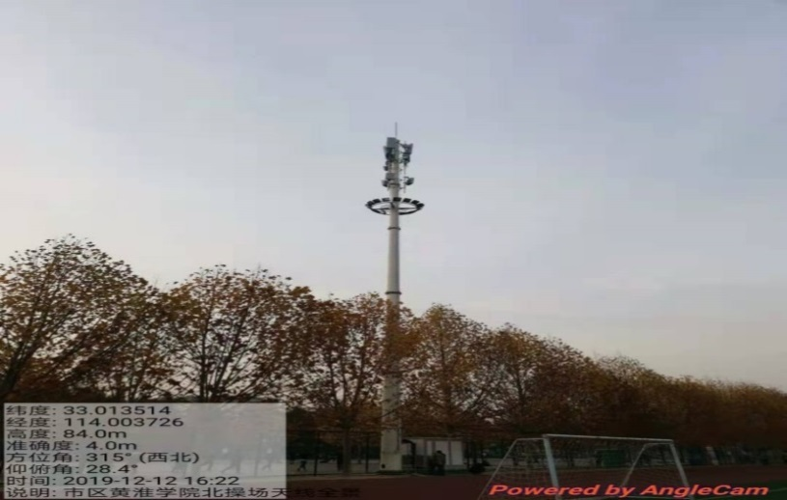 |  |  |  |  |  |  |  |  | 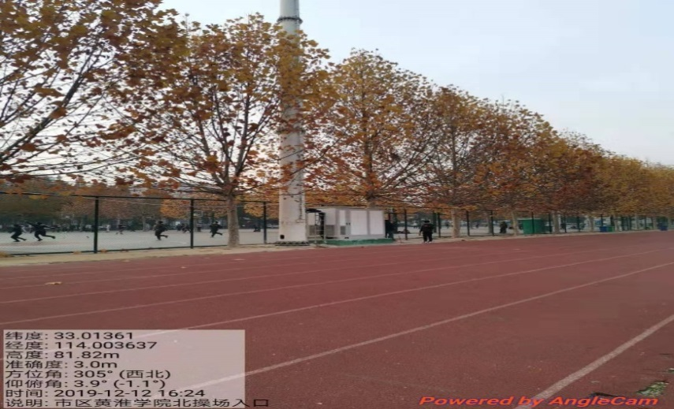 |  |  |  |  |  |  |  |  | 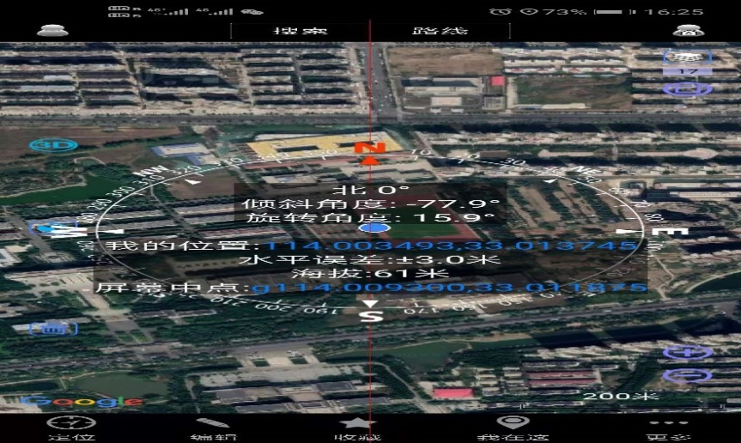

性能验收
业务验证 |  |  |  |  |  |  | 是否验证通过 |  |  |  |  |  |  |  |  |  | 备注
 |  |  |  |  |  |  | 郑州金水东韩砦L |  |  | 郑州金水东韩砦L |  |  | 郑州金水东韩砦L
网优工程师验证项 |  | 下载 |  |  |  |  | 通过 |  |  | 通过 |  |  | 通过 |  |  |  | 发起32Bytes ping包，测试次数要求50次,成功率98%，时延≦ 15ms 发起2000Bytes ping包，测试次数要求50次,成功率98%，时延≦ 17ms |  |  |  | 通过 | 通过 | 不通过
 |  | 上传 |  |  |  |  | 通过 |  |  | 通过 |  |  | 通过 |  |  |  |  |  |  |  | 通过 | 通过 | 通过
 |  | PING成功率(小包32Bytes) |  |  |  |  | 通过 |  |  | 通过 |  |  | 通过
 |  | PING成功率(大包2000Bytes) |  |  |  |  | 通过 |  |  | 通过 |  |  | 通过
 |  | PING时延(小包32Bytes) |  |  |  |  | 通过 |  |  | 通过 |  |  | 通过 |  |  |  |  |  |  |  | 通过 | 通过 | 通过 | 通过 | 通过 | 通过
 |  | PING时延(大包2000Bytes) |  |  |  |  | 通过 |  |  | 通过 |  |  | 通过
 |  | 语音业务呼叫建立成功率 |  |  |  |  | 通过 |  |  | 通过 |  |  | 通过 |  |  |  | 测试10次，成功率100%
 |  | NR接入成功率 |  |  |  |  | 通过 |  |  | 通过 |  |  | 通过 |  |  |  | 测试10次，成功率100%,NR接入时延≤120ms
 |  | NR接入时延 |  |  |  |  | 通过 |  |  | 通过 |  |  | 通过
 |  | 切换功能 |  |  |  |  | 通过 |  |  |  |  |  |  |  |  |  | 5G小区间切换：同站/跨站5G小区间切换≥98% 市区SS-RSRP≥-105dBm & SS-SINR≥-3dB的数据点百分比≥92% 县城SS-RSRP≥-105dBm & SS-SINR≥-3dB的数据点百分比≥90%
 |  | 无线覆盖率 |  |  |  |  | 通过
是否通过验收： |  |  |  |  |  |  | 是 |  |  | 测试工程师姓名： |  |  | 杜煜安 |  |  |  | 备注：
SA： 100M带宽下，保持2min下载速率达到下列标准：3.5G 64T64R/32T32R设备，空载，覆盖好点或极好点，NR PDCP层速率，2T4R终端≥800Mbps；3.5G 8T8R设备，空载，覆盖好点或极好点，NR PDCP层速率，2T4R终端≥650Mbps；2.1G 4T4R设备，空载，覆盖好点或极好点，NR PDCP层速率，NR 1T4R终端≥270Mbps；3.5G 64T64R/32T32R设备，开启上行256QAM功能，空载，覆盖好点或极好点，NR PDCP层速率，2T4R终端≥220Mbps；3.5G 64T64R/32T32R设备，开启上行64QAM功能，空载，覆盖好点或极好点，NR PDCP层速率，2T4R终端≥170Mbps；3.5G 8T8R设备，开启上行256QAM功能，空载，覆盖好点或极好点，NR PDCP层速率，2T4R终端≥200Mbps；3.5G 8T8R设备，开启上行64QAM功能，空载，覆盖好点或极好点，NR PDCP层速率，2T4R终端≥150Mbps；2.1G 4T4R设备，开启上行256QAM功能，空载，覆盖好点或极好点，NR PDCP层速率，NR 1T4R终端≥75Mbps；2.1G 4T4R设备，开启上行64QAM功能，空载，覆盖好点或极好点，NR PDCP层速率，NR 1T4R终端≥60Mbps 语音业务呼叫建立成功率100%:覆盖好点或极好点，按照以下优先级顺序选一进行语音业务测试：VoNR＞EPS Fallback VoLTE 无线覆盖率:市区SS-RSRP≥-105dBm & SS-SINR≥-3dB的数据点百分比≥92%, 县城及以下SS-RSRP≥-105dBm & SS-SINR≥-3dB的数据点百分比≥90% 5G小区间切换：同站/跨站5G小区间百分比≥98% NR接入成功率100%，时延≤120ms ping要求：发起32Bytes ping包，测试次数要求50次,成功率98%，时延≦ 15ms;发起2000Bytes ping包，测试次数要求50次,成功率98%，时延≦ 17ms

性能测试数据
郑州金水东韩砦L-郑州金水东韩砦-NR单站验证测试情况
单验业务验证项： |  |  |  |  |  |  |  |  | 备注
郑州金水东韩砦L-郑州金水东韩砦-郑州金水东韩砦N-2 | 业务测试情况： | 尝试次数 | 成功次数 |  | 失败次数 | 成功率 | 对应指标测试结果 | 标准 | SA： 100M带宽下，保持2min下载速率达到下列标准：3.5G 64T64R/32T32R设备，空载，覆盖好点或极好点，NR PDCP层速率，2T4R终端≥800Mbps；3.5G 8T8R设备，空载，覆盖好点或极好点，NR PDCP层速率，2T4R终端≥650Mbps；2.1G 4T4R设备，空载，覆盖好点或极好点，NR PDCP层速率，NR 1T4R终端≥270Mbps；3.5G 64T64R/32T32R设备，开启上行256QAM功能，空载，覆盖好点或极好点，NR PDCP层速率，2T4R终端≥220Mbps；3.5G 64T64R/32T32R设备，开启上行64QAM功能，空载，覆盖好点或极好点，NR PDCP层速率，2T4R终端≥170Mbps；3.5G 8T8R设备，开启上行256QAM功能，空载，覆盖好点或极好点，NR PDCP层速率，2T4R终端≥200Mbps；3.5G 8T8R设备，开启上行64QAM功能，空载，覆盖好点或极好点，NR PDCP层速率，2T4R终端≥150Mbps；2.1G 4T4R设备，开启上行256QAM功能，空载，覆盖好点或极好点，NR PDCP层速率，NR 1T4R终端≥75Mbps；2.1G 4T4R设备，开启上行64QAM功能，空载，覆盖好点或极好点，NR PDCP层速率，NR 1T4R终端≥60Mbps数据点百分比≥90%
 | RSRP(dBm) | / | / |  | / | / | -75dBm | 极好点： SS-RSRP ≧ -75dBm 且 SS-SINR ≧ 25dB； 好点： -85dBm ≦ SS-RSRP < -75dBm 且 15dB ≦ SS-SINR < 20dB；
 | SINR(dB) | / | / |  | / | / | 25dB | 极好点： SS-RSRP ≧ -75dBm 且 SS-SINR ≧ 25dB； 好点： -85dBm ≦ SS-RSRP < -75dBm 且 15dB ≦ SS-SINR < 20dB；
 | Ping时延（32Byte） | 50 | 50 |  | 0 | 100.00% | / | ≤15ms
 | Ping成功率（32Byte） | 50 | 50 |  | 0 | 100.00% | / | ≥98%
 | Ping时延（2000Byte） | 50 | 50 |  | 0 | 100.00% | / | ≤17ms
 | Ping成功率（2000Byte） | 50 | 50 |  | 0 | 100.00% | / | ≥98%
 | NR接入成功率 | 10 | 10 |  | 0 | 100.00% | / | 100.00%
 | NR接入时延 | / | / |  | / | / | 8.48 | ≤120ms
 | 单用户下行峰值速率 | / | / |  | / | / | 800Mbps | 见备注
 | 单用户上行峰值速率 | / | / |  | / | / | 220Mbps
 | 单用户下行均值速率 | / | / |  | / | / | 450Mbps
 | 单用户下行均值速率 | / | / |  | / | / | 110Mbps
 | 语音业务呼叫建立成功率(EPS Fallback VoLTE) | 10 | 10 |  | 0 | 100.00% | / | 100%
 | 语音业务呼叫建立成功率(VONR) | 10 | 10 |  | 0 | 100.00% | / | 100%
郑州金水东韩砦L-郑州金水东韩砦-郑州金水东韩砦N-2 | 业务测试情况： | 尝试次数 | 成功次数 |  | 失败次数 | 成功率 | 对应指标测试结果 | 标准
 | RSRP(dBm) | / | / |  | / | / | -75dBm | 极好点： SS-RSRP ≧ -75dBm 且 SS-SINR ≧ 25dB； 好点： -85dBm ≦ SS-RSRP < -75dBm 且 15dB ≦ SS-SINR < 20dB；
 | SINR(dB) | / | / |  | / | / | 25dB | 极好点： SS-RSRP ≧ -75dBm 且 SS-SINR ≧ 25dB； 好点： -85dBm ≦ SS-RSRP < -75dBm 且 15dB ≦ SS-SINR < 20dB；
 | Ping时延（32Byte） | 50 | 50 |  | 0 | 100.00% | / | ≤15ms
 | Ping成功率（32Byte） | 50 | 50 |  | 0 | 100.00% | / | ≥98%
 | Ping时延（2000Byte） | 50 | 50 |  | 0 | 100.00% | / | ≤17ms
 | Ping成功率（2000Byte） | 50 | 50 |  | 0 | 100.00% | / | ≥98%
 | NR接入成功率 | 10 | 10 |  | 0 | 100.00% | / | 100.00%
 | NR接入时延 | / | / |  | / | / | 8.48 | ≤120ms
 | 单用户下行峰值速率 | / | / |  | / | / | 800Mbps | 见备注
 | 单用户上行峰值速率 | / | / |  | / | / | 220Mbps
 | 单用户下行均值速率 | / | / |  | / | / | 450Mbps
 | 单用户下行均值速率 | / | / |  | / | / | 110Mbps
 | 语音业务呼叫建立成功率(EPS Fallback VoLTE) | 10 | 10 |  | 0 | 100.00% | / | 100%
 | 语音业务呼叫建立成功率(VONR) | 10 | 10 |  | 0 | 100.00% | / | 100%
郑州金水东韩砦L-郑州金水东韩砦-郑州金水东韩砦N-2 | 业务测试情况： | 尝试次数 | 成功次数 |  | 失败次数 | 成功率 | 对应指标测试结果 | 标准
 | RSRP(dBm) | / | / |  | / | / | -75dBm | 极好点： SS-RSRP ≧ -75dBm 且 SS-SINR ≧ 25dB； 好点： -85dBm ≦ SS-RSRP < -75dBm 且 15dB ≦ SS-SINR < 20dB；
 | SINR(dB) | / | / |  | / | / | 25dB | 极好点： SS-RSRP ≧ -75dBm 且 SS-SINR ≧ 25dB； 好点： -85dBm ≦ SS-RSRP < -75dBm 且 15dB ≦ SS-SINR < 20dB；
 | Ping时延（32Byte） | 50 | 50 |  | 0 | 100.00% | / | ≤15ms
 | Ping成功率（32Byte） | 50 | 50 |  | 0 | 100.00% | / | ≥98%
 | Ping时延（2000Byte） | 50 | 50 |  | 0 | 100.00% | / | ≤17ms
 | Ping成功率（2000Byte） | 50 | 50 |  | 0 | 100.00% | / | ≥98%
 | NR接入成功率 | 10 | 10 |  | 0 | 100.00% | / | 100.00%
 | NR接入时延 | / | / |  | / | / | 8.48 | ≤120ms
 | 单用户下行峰值速率 | / | / |  | / | / | 800Mbps | 见备注
 | 单用户上行峰值速率 | / | / |  | / | / | 220Mbps
 | 单用户下行均值速率 | / | / |  | / | / | 450Mbps
 | 单用户下行均值速率 | / | / |  | / | / | 110Mbps
 | 语音业务呼叫建立成功率(EPS Fallback VoLTE) | 10 | 10 |  | 0 | 100.00% | / | 100%
 | 语音业务呼叫建立成功率(VONR) | 10 | 10 |  | 0 | 100.00% | / | 100%
DT | 业务测试情况： | 无线覆盖率 |  |  |  |  |  | 标准 | 无线覆盖率:市区SS-RSRP≥-105dBm & SS-SINR≥-3dB的数据点百分比≥92%, 县城及以下SS-RSRP≥-105dBm & SS-SINR≥-3dB的数据点百分比≥90% 5G小区间切换：同站/跨站5G小区间切换≥98%
 | 无线覆盖率(市区:≥92%,县城及以下:≥90%) |  |  |  |  |  |  | 市区：≥92% 县城及以下：≥90%
 | 切换功能(≥98%) |  |  |  |  |  |  | ≥98%
备注：

DT测试及图例要求如下图所示：
DT-RSRP覆盖图 |  |  |  | 1小区RSRP覆盖图
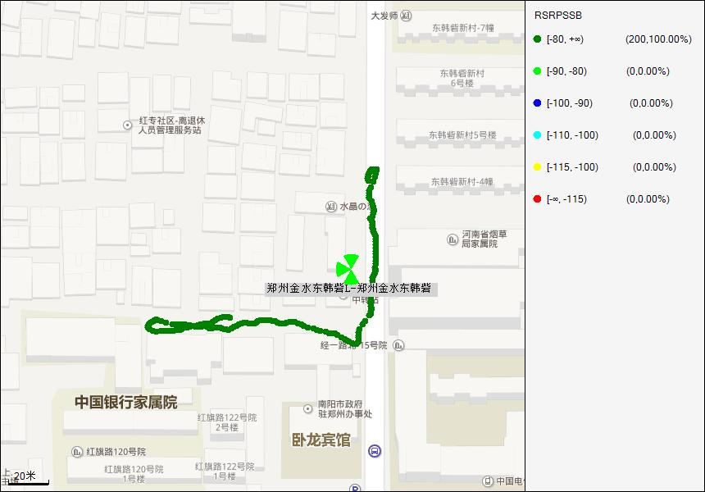 |  |  |  | 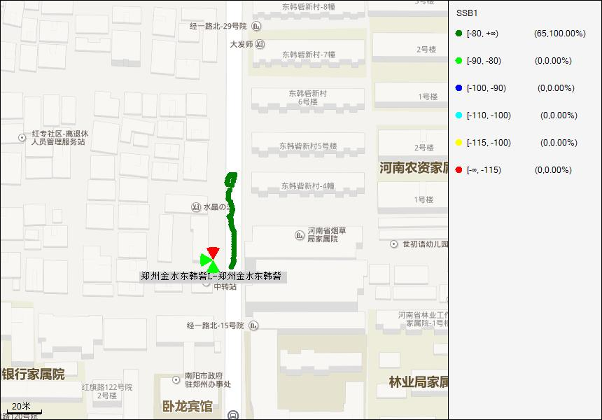

2小区RSRP覆盖图 |  |  |  | 3小区RSRP覆盖图
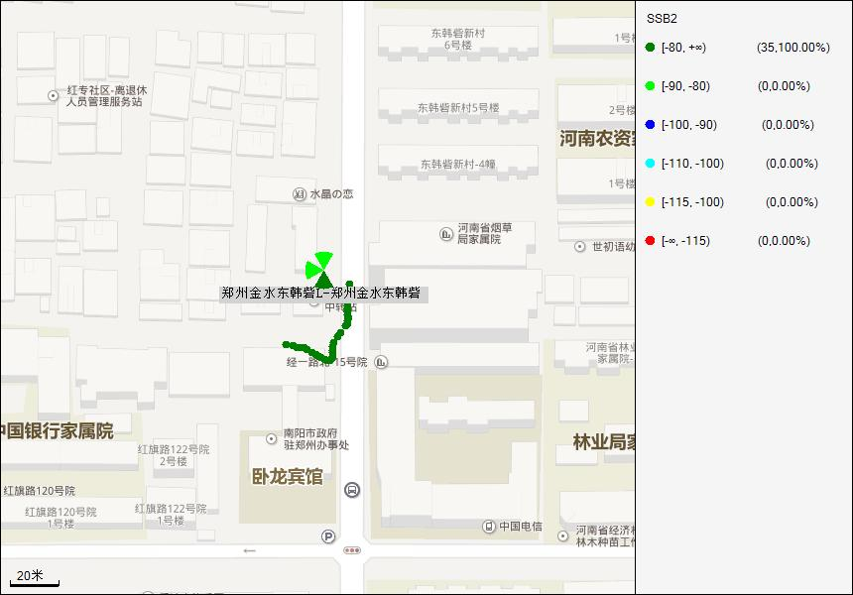 |  |  |  | 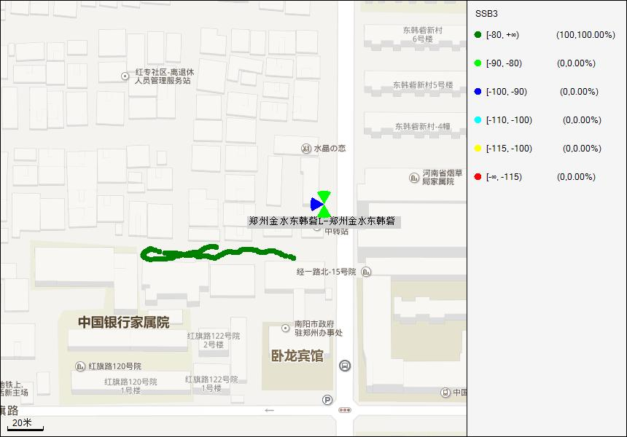

DT-SINR覆盖图 |  |  |  | 1小区SINR覆盖图
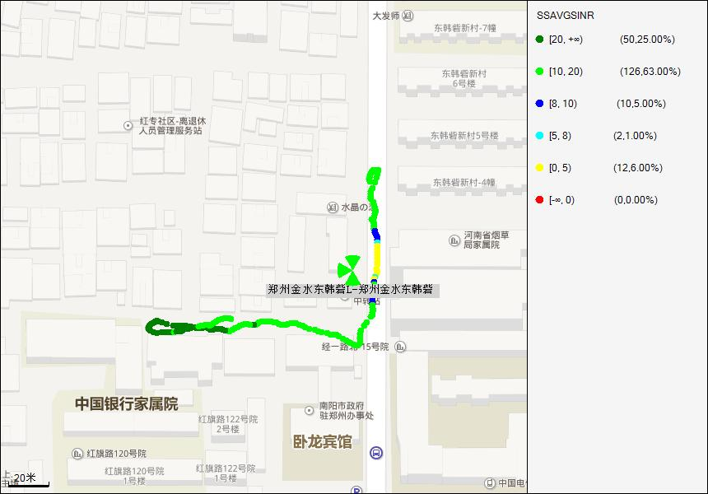

2小区SINR覆盖图 |  |  |  | 3小区SINR覆盖图


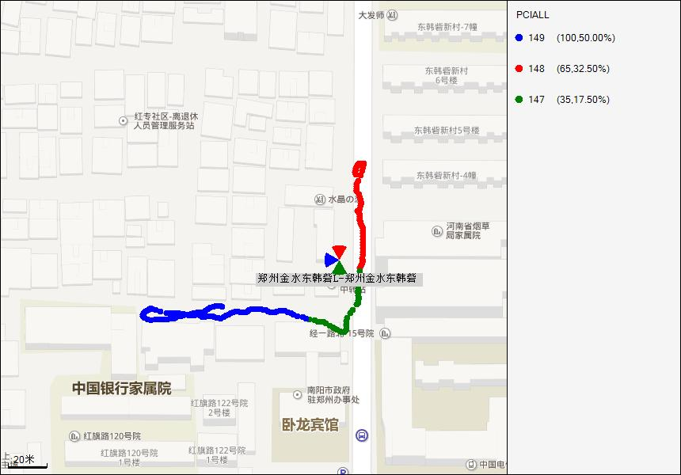
Throughpur DL分布图 |  |  |  | PCI 分布图

速率截图
S1-DL | S2-DL | S3-DL
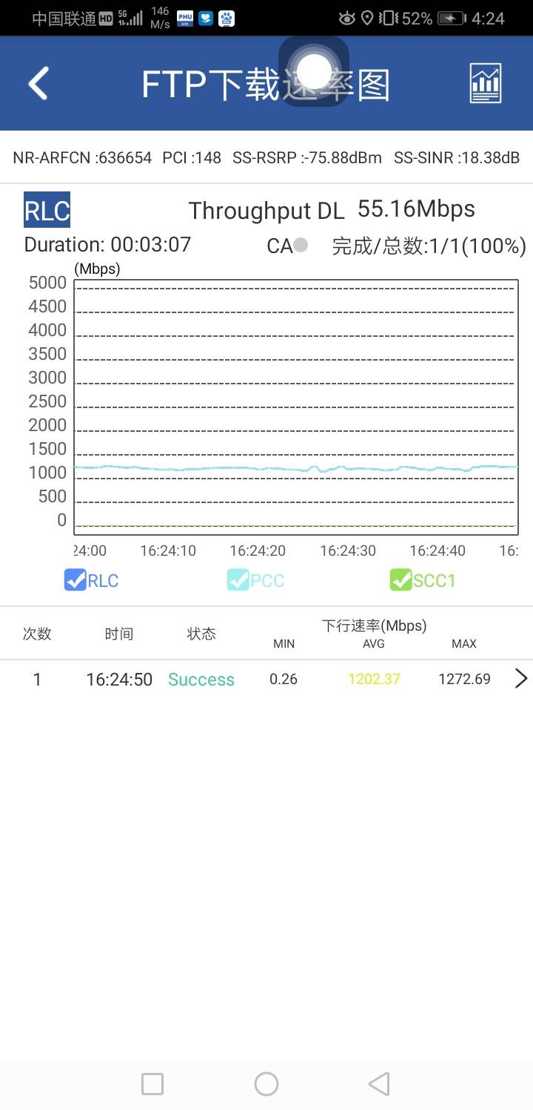 |  | 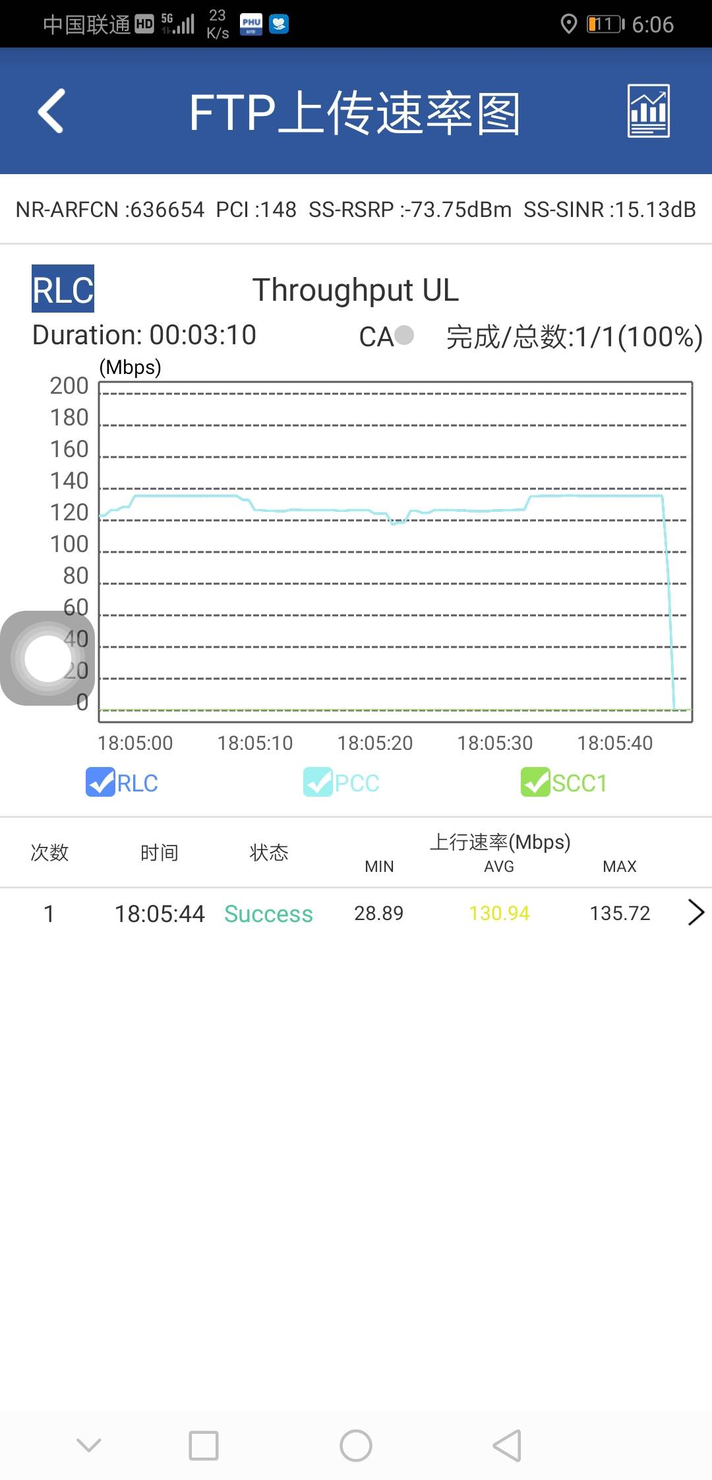

S1-UL | S2-UL | S3-UL

